Mapa de categorização de proble
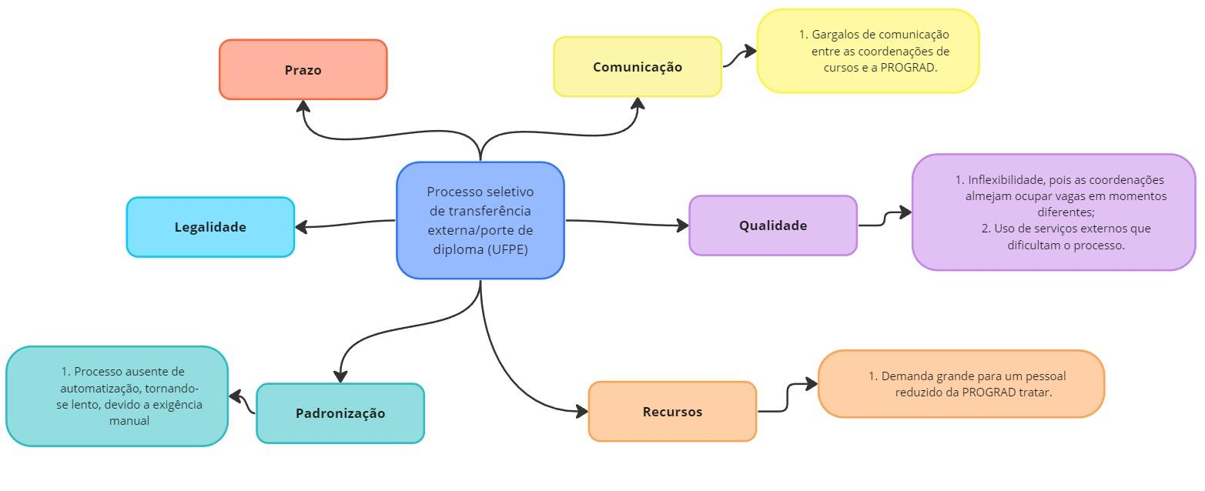

d

Diagrama Ishikawa
DIAGRAMA DE ISHIKAWA - Causa e Efeito

Gestão
Procedimentos e Normas
Pessoas
Tecnologia
Ambiente de trabalho
Fatores externos

 | Análise de documentação completamente manual
Falta de planejamento de recursos humanos para otimizar tarefas. |  | Falta de motivação devido à monotonia das tarefas


 |  |  | Perda de tempo com tarefas manuais e repetitivas

Integração inadequada entre sistemas e processos manuais.
 | Layout inadequado que dificulta o fluxo de trabalho.

Uso de várias plataformas externas
 | Falta de ferramentas e equipamentos adequados para facilitar as tarefas.
Falta de investimento em sistemas automatizados.

Diagrama Ishikawa 2
DIAGRAMA DE ISHIKAWA - Causa e Efeito

Gestão
Procedimentos e Normas
Pessoas
Tecnologia
Ambiente de trabalho
Fatores externos

 |  | Desinteresse em ocupar vagas

 | Falta de normas que exija o envio de respostas
Falta de comunicação eficaz entre as coordenações dos cursos e a coordenação PROGRAD. |  |  | Sobrecarga de trabalho que impede as coordenações de dedicarem tempo para responder às solicitações

Falta de incentivo ou reconhecimento para as coordenações que participam ativamente do processo seletivo |  |  |  | Falta de respostas das coordenações

 | Ambiente de trabalho estressante que pode prejudicar a capacidade das coordenações de lidar com solicitações adicionais |  | Impactos da pandemia de COVID-19, como restrições de pessoal e mudanças nas prioridades institucionais
Ferramenta de comunicação ineficiente (email)

 |  |  | Falta de infraestrutura nos departamentos para receber novos alunos
Falta de ferramentas tecnológicas para facilitar o processo de resposta e monitoramento dela

Diagrama Ishikawa 3
DIAGRAMA DE ISHIKAWA - Causa e Efeito

Gestão
Procedimentos e Normas
Pessoas
Tecnologia
Ambiente de trabalho
Fatores externos

 |  | Resistência à mudança por parte dos funcionários em relação à adoção de novas tecnologias e processos.
Falta de priorização da implementação de um sistema próprio devido a outras demandas consideradas mais urgentes.
 | Procedimentos burocráticos que dificultam a aprovação e implementação de novos projetos.

 |  |  |  | Plataformas descentralizadas no processo

 | Ambiente de trabalho sobrecarregado, com prioridades que impedem a dedicação de tempo para novos projetos. |  | Mudanças nas regulamentações governamentais que impactam os requisitos para processos seletivos.
Ferramenta usada não suporta dois processos seletivos ao mesmo tempo

Uso de várias plataformas externas

Limitações técnicas das plataformas usadas que dificultam a integração e a eficiência do processo

